关系图
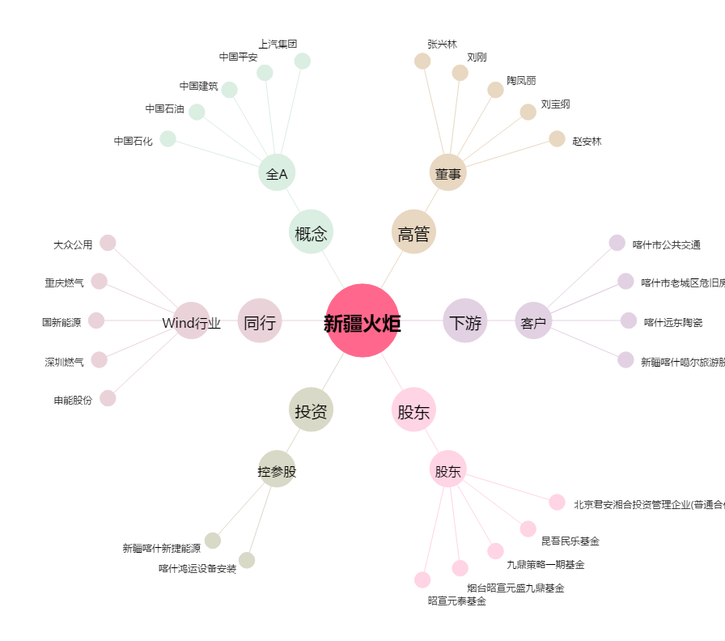
新疆火炬[603080.SH] - 关系概览图

